road_normal
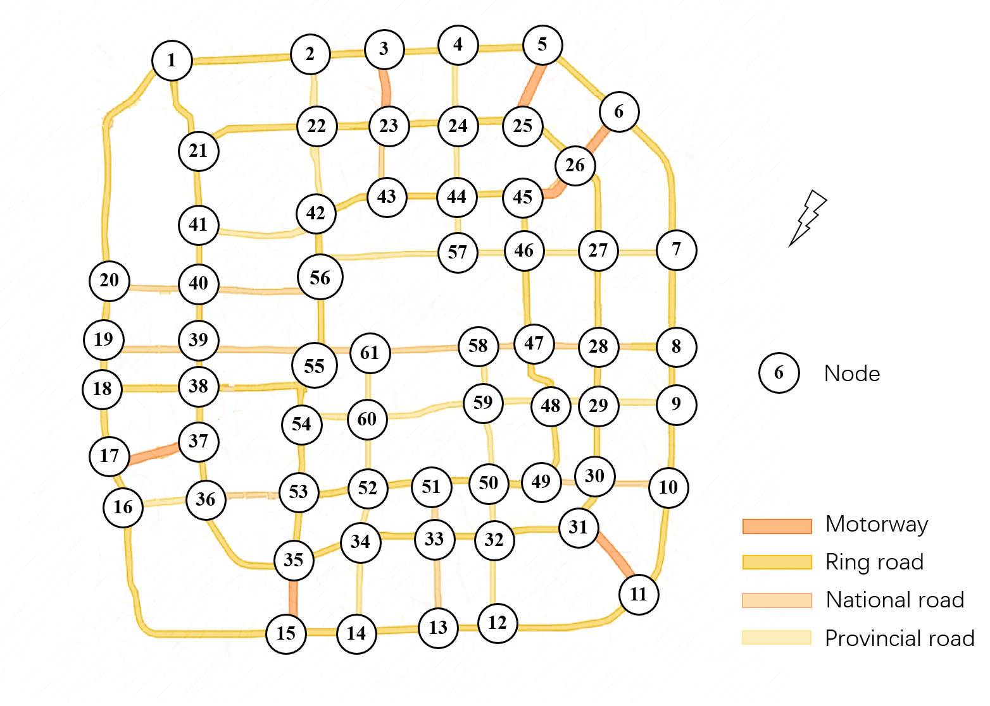
起点 | 终点 | 等级 | 长度(km)
1 | 2 | 2 | 4.5
1 | 21 | 2 | 2.5
2 | 3 | 2 | 2.25
2 | 22 | 4 | 2.25
3 | 4 | 2 | 2.5
3 | 23 | 1 | 2.25
4 | 24 | 4 | 2.5
5 | 6 | 2 | 3
5 | 25 | 1 | 2.5
6 | 26 | 1 | 2.25
6 | 7 | 1 | 5
7 | 8 | 2 | 3
7 | 27 | 4 | 2.5
8 | 9 | 2 | 1.75
9 | 10 | 2 | 2.5
9 | 29 | 4 | 4
10 | 11 | 2 | 3.5
10 | 30 | 3 | 2.5
11 | 31 | 1 | 3
12 | 13 | 2 | 2
12 | 32 | 4 | 3
13 | 14 | 2 | 2.75
13 | 33 | 3 | 3
14 | 15 | 2 | 2
14 | 34 | 4 | 3
15 | 35 | 1 | 2.25
16 | 17 | 2 | 1.25
16 | 36 | 4 | 2.5
17 | 18 | 2 | 2.5
17 | 37 | 1 | 3.25
18 | 19 | 2 | 1.25
18 | 38 | 2 | 3.25
19 | 20 | 2 | 2
19 | 39 | 3 | 1.75
20 | 40 | 3 | 2
21 | 41 | 2 | 2.25
22 | 23 | 2 | 2.25
22 | 42 | 4 | 3
23 | 24 | 2 | 2.5
23 | 43 | 3 | 2.25
24 | 25 | 2 | 2.25
24 | 44 | 4 | 2.25
25 | 26 | 2 | 2.5
26 | 45 | 1 | 2.25
27 | 28 | 2 | 3
27 | 46 | 4 | 2.25
28 | 29 | 2 | 1.75
28 | 47 | 3 | 2.25
29 | 30 | 2 | 2.5
29 | 48 | 4 | 1.5
30 | 31 | 2 | 1.5
30 | 49 | 3 | 1.5
31 | 32 | 2 | 3
32 | 50 | 4 | 1.5
33 | 34 | 2 | 2.5
33 | 51 | 3 | 1.75
34 | 35 | 2 | 2.25
34 | 52 | 4 | 1.5
35 | 36 | 2 | 4.25
35 | 53 | 2 | 2.25
36 | 37 | 2 | 2
36 | 53 | 3 | 3.25
37 | 38 | 2 | 1.5
38 | 39 | 2 | 1
38 | 55 | 2 | 5
39 | 40 | 2 | 2
40 | 41 | 2 | 2
40 | 56 | 3 | 4
42 | 43 | 2 | 2.25
43 | 44 | 2 | 2.5
44 | 45 | 2 | 2.25
44 | 57 | 4 | 1.75
45 | 46 | 2 | 1.75
46 | 57 | 4 | 2.25
47 | 48 | 2 | 2
47 | 58 | 3 | 1.5
48 | 49 | 2 | 2.5
48 | 59 | 4 | 2.25
49 | 50 | 2 | 2
50 | 51 | 2 | 2
50 | 59 | 4 | 2.5
51 | 52 | 4 | 2.25
52 | 60 | 4 | 2.25
53 | 54 | 2 | 2.5
54 | 55 | 2 | 2.5
54 | 60 | 4 | 2.25
55 | 56 | 2 | 2.75
55 | 61 | 4 | 1.5
56 | 57 | 4 | 4.5
58 | 59 | 4 | 1.75
58 | 61 | 3 | 4
59 | 60 | 4 | 6
60 | 51 | 4 | 2

